Blad 1
 | Tema: Rörelse i spelet Syfte: Hitta spelvägar och rörelse Syfte: Spelarna ska börja förstå vikten av att kunna ta emot en boll. 4 blåa konor Kylskåp 4 röda konor Förråd 4 gula konor Garderob
 |  |  |  | 4 blå konor kylskåp 4 röda konor Förråd 4 gula konor Garderob ”Paus rum?”
 | 2020-09-14 13:00:00 | 5→ |  | Samling / ringen / utdelning av västar
 | 2020-09-14 13:05:00 | 5→ |  | Uppvärmning Driv bollen
 |  |  |  | 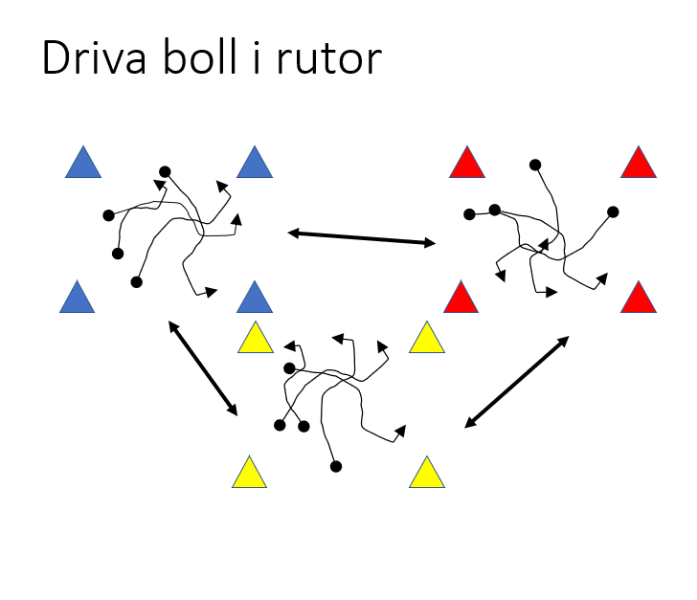 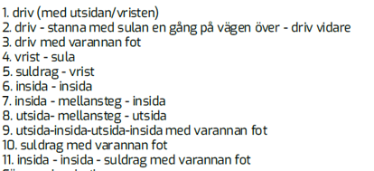 | Driv bollen i ruitan, Byt ruta med hålla upp koner eller att man ska vara i rutan med minst spelare etc. Ge instruktioner 12 Kasta upp bollen Alt 2 Passa tiill varandra pass till spelare med annan väst färg. Passa med händerna Passa med varrannan studs o.s.v.
 | 2020-09-14 13:10:00 | 10→ |  | Passning - rörelse Fokus på att röra sig efter passning. 1-3 bollar
 |  | 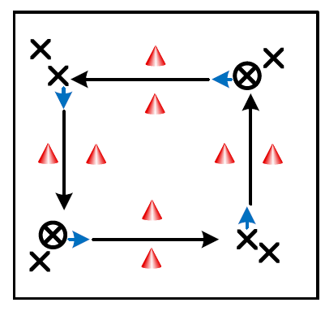
⚽️ | 2020-09-14 13:20:00 | 15→ |  | små måls match 1-4 mot 1-4, eller Breakdown…
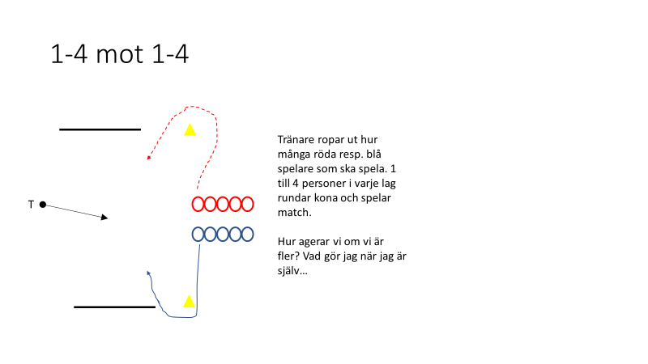 | 2020-09-14 13:35:00 |  |  | 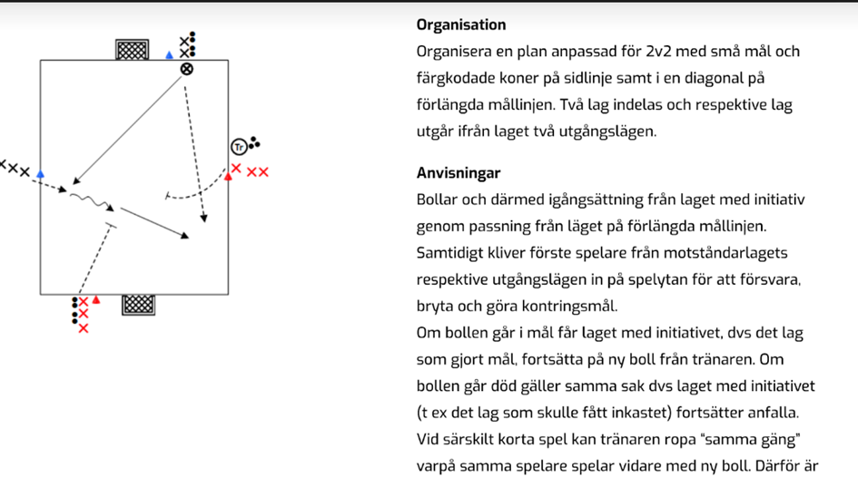
 | 2020-09-14 13:35:00 | 15→ |  | Undersödsmatch
 |  | 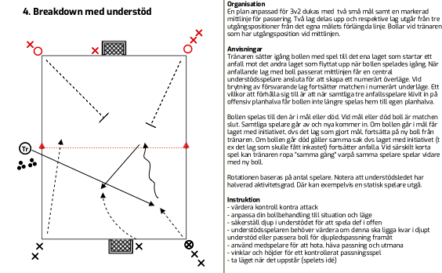
 | 2020-09-14 13:50:00 | 35→ |  | 3 Zons match
 |  |  | 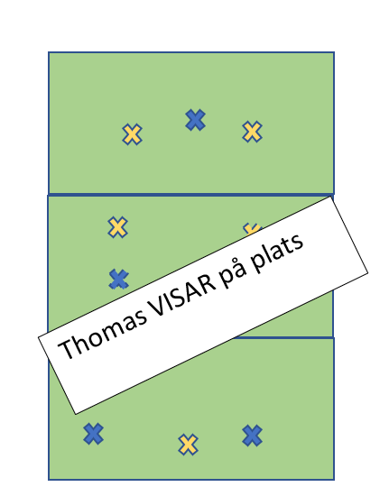
 | 2020-09-14 14:25:00 | → |  | 5 mot 5

 | 2020-09-14 14:25:00 | 5→ |  | Samling - avslutning

 | 2020-09-14 14:30:00 |  |  | Slut

